Poinçonnement
 |  |  |  |  |  |  | Dalles | Poteau intérieur | Oui | Centrée | Rectangulaire
 |  |  |  |  |  |  | Semelles de poteaux | Poteau de rive | Non | Excentrée | Circulaire
POINÇONNEMENT |  |  |  |  |  |  |  | Poteau d'angle

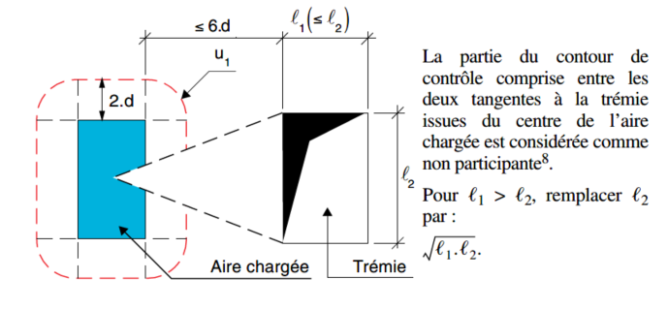
Remplir les cellules: |  |  |  |  |  | COMMENTAIRES
Les cellules en bleu correspondent aux résultats
Projet : | L15

Situation de projet
Ouvrage à traiter |  |  | 1
Emplacement du poteau |  |  | 1
Section |  |  | 1
Structure contreventée ? |  |  | 2
Localisation de la charge par rapport au contour |  |  | 1
Charge excentrée dans les deux directions ? |  |  | 2
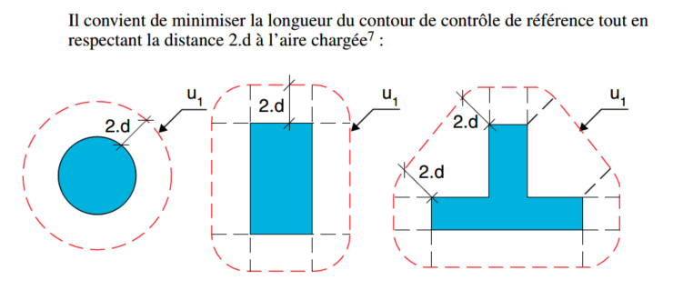
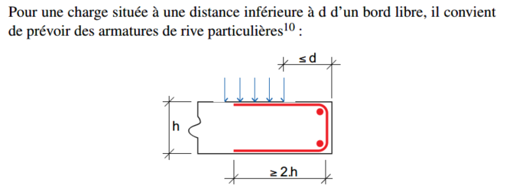
Paramètres géométriques
u1 | Contour de contrôle de référence |  | 1.674 | m
u0 | Contour de l'aire chargée |  | 0.48 | m
dy | Hauteur utile (direction y) |  | 0.1 | m
dz | Hauteur utile (direction z) |  | 0.09 | m
d | Hauteur utile |  | 0.095 | m
Acy | Aires des sections de béton qui correspondent aux efforts normaux Ned,y et Ned,z pris en compte. |  | 1 | m² | Si Ned,y,z=0 rentrez 1 et masquez les lignes correspondantes pour l'impression
Acz |  |  | 1 | m²
ρly | Pourcentages d’armatures tendues dans les directions y et z |  | 0.565 | % | Il s’agit des valeurs moyennes calculées pour une largeur de dalle égale à la largeur du poteau augmentée de 3.d de part et d’autre de celui-ci.
ρlz |  |  | 0.278 | %
a | Angle des armatures de poinçonnement |  | 90 | °

Hypothèses béton
fck | Résistance caractéristique à la compression du béton à 28 jours |  | 25 | MPa
gc | Coefficient partiel de sécurité |  | 1.5

Hypothèses acier
fywk | Limite d'élasticité des aciers |  | 500 | MPa
gs | Coefficient partiel de sécurité |  | 1.15

Sollicitations
NEd,y | efforts normaux agissant sur les largeurs de dalle participante associées aux poteaux |  | 0 | MN
NEd,z |  |  | 0 | MN
VEd | Effort tranchant (charge poinçonnante) |  | 0.1125 | MN
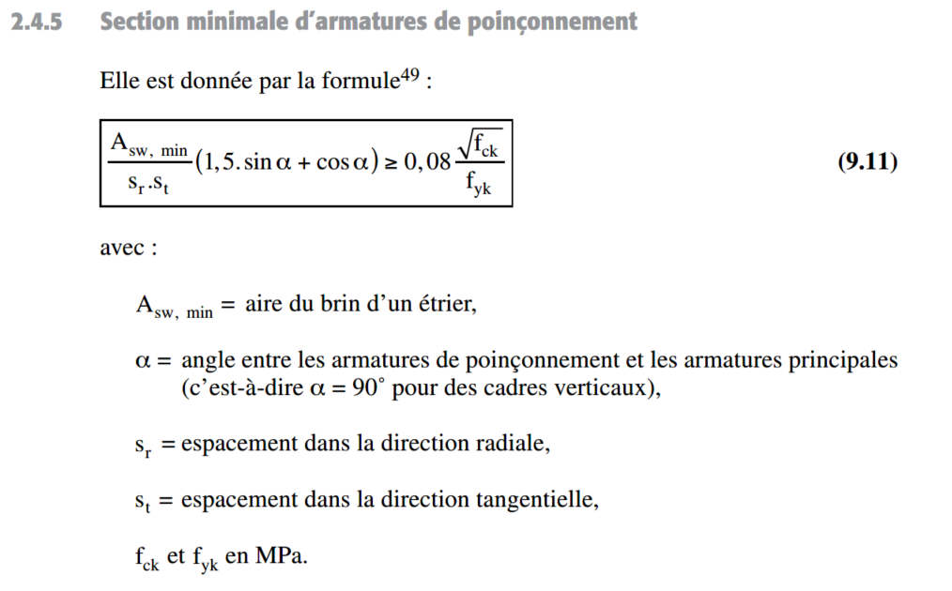
Vérifications
VRd,max | Valeur maximale de calcul de la résistance au poinçonnement |  | 4.50 | MPa
vEd0 | Contrainte sur le contour de l'aire chargée |  | 2.467 | MPa
vEd0 ≤ VRd,max ? |  | OK
VRd,c | Valeur de calcul de la résistance au poinçonnement |  | 0.515 | MPa
vEd | Contrainte sur le contour de l'aire de contrôle de référence |  | 0.707 | MPa
vEd ≤ VRd,c ? |  | Armatures de poinçonnement nécessaires

Calcul des armatures
Asw/sr | Section des armatures de poinçonnement |  | 0.131 | cm²/cm
uout,ef | Contour au-delà duquel aucune armature n'est requise |  | 2.297 | m

